Comparateur
Comparateur Chauffe-eau

 | Coût d'achat | Consomation annuelle
Chauffe Eau Electrique | 1,102.00 € | 1,106.22 €
Chauffe Eau Thermodynamique | 5,702.00 € | 323.45 €
COP (COefficient de Performance) | 3.42 | 782.76 € | Eco/an |  |  | 0 | 1 | 2 | 3 | 4 | 5 | 6 | 7 | 8 | 9 | 10 | 11 | 12 | 13 | 14 | 15 | 16 | 17 | 18 | 19 | 20
Pour 1 KW consommé le thermodynamique produit le taux du COP |  | 65.23 € | Eco/mois |  |  | 1,102.00 € | 2,208.22 € | 3,314.43 € | 4,420.65 € | 5,526.86 € | 6,633.08 € | 7,739.30 € | 8,845.51 € | 9,951.73 € | 11,057.94 € | 12,164.16 € | 13,270.37 € | 14,376.59 € | 15,482.81 € | 16,589.02 € | 17,695.24 € | 18,801.45 € | 19,907.67 € | 21,013.89 € | 22,120.10 € | 23,226.32 €
Temp. Eau froide | 15 ° | Soit 71 % d'économie |  |  |  | 5,702.00 € | 6,025.45 € | 6,348.91 € | 6,672.36 € | 6,995.82 € | 7,319.27 € | 7,642.73 € | 7,966.18 € | 8,289.64 € | 8,613.09 € | 8,936.55 € | 9,260.00 € | 9,583.46 € | 9,906.91 € | 10,230.37 € | 10,553.82 € | 10,877.28 € | 11,200.73 € | 11,524.19 € | 11,847.64 € | 12,171.10 €
Temp. Eau chaude | 75 ° |  |  |  |  | 6 ans | 6 ans
 |  |  |  |  | 2 | 0 | 1,102.00 €
Consommation journalière
Nb de personnes | 4
Conso annuelle d'eau | 110 m3
 |  |  |  |  |  | 1.162 W.h/° |  |  | Confort 50l
Conso. energétique annuelle | 7634.340 KW h | 1,106.22 € |  |  |  |  |  |  | Grand confort 75l
Coût de l'electricité | 0.145 €/KWh |  |  |  |  |  |  | test confort | 2
 |  |  |  |  |  |  |  |  | 75 l
 | Retour sur investissement en | 6 ans
 |  |  |  | http://www.brossette.fr/eau-chaude-sanitaire/x2418R6
Augmentation d'environ 30 % du prix du KW prévu pour 2020

Accessoires
3810219 - Collier isolé 160 (169139) |  | 3883237 - Coude 45 °Ubiflux D160 (188224)

 | 5,86 € HT |  | 16,75 € HT
Fixation murale des tuyaux

3495372 - Clamp tube HR 160 mm (188255) |  | 3883239 - Tuyau Ubiflux 1m D160 (188211)

 | 7,24 € HT |  | 16,75 € HT
Jonction entre deux tuyaux

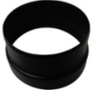
3781098 - Adaptateur 150/160 VMC (542022) |  | 3883240 - Tuyau Ubiflux 2m D160 (10188210)

 | 19,08 € HT |  | 16,75 € HT

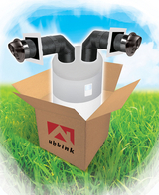
3883238 - Coude 90°Ubiflux D160 (188225) |  | 3925541 - Kit ballon thermodynamique (188850)

 | 23,12 € HT |  | 258,96 € HT

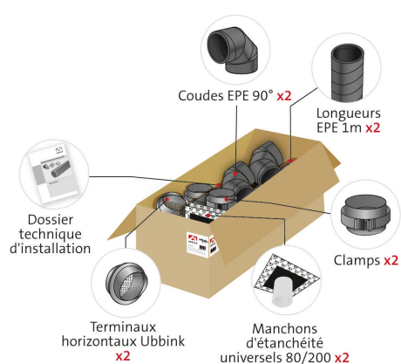

Terminal mural horizontal grille Ø 160 inox (888005)

 | 92,15 € HT

